Produits
IMAGE | REFERENCE | DESIGNATION | MARQUE | CATEGORIE | STYLE | SPORT CODE | COULEUR | GAMME | QUANTITE | ZONE | PRIX VENTE | T0 | T1 | T2 | T5 | T3
 | F93391 | FINALE14RM MINI | ADIDAS | BALLON | HOMME |  |  | T00 A T14 | 1 |  | 0 | 1
 | 08254901 | SRFC SPEEDMINI BALL.RED | PUMA | BALLON | HOMME |  |  | T00 A T14 | 1 |  | 0 | 1
 | M62069 | STABIL WCL HANDBALL | ADIDAS | BALLON | HOMME |  |  | T00 A T14 | 168 |  | 0 |  | 46 | 122
 | S09165 | EHF EURO W HANDBALL | ADIDAS | BALLON | HOMME |  |  | T00 A T14 | 150 |  | 0 |  |  | 150
 | M62070 | STABIL EHF CUP HANDBALL | ADIDAS | BALLON | HOMME |  |  | T00 A T14 | 65 |  | 0 |  |  | 65
 | M62077 | STABIL REPLIQUE HANDBALL | ADIDAS | BALLON | HOMME |  |  | T00 A T14 | 1 |  | 0 |  |  | 1
 | G90188 | STABIL CHAMPCL7 HANDBALL | ADIDAS | BALLON | HOMME |  |  | T00 A T14 | 14 |  | 0 |  |  | 14
 | M62071 | STABIL TEAM 7 HANDBALL | ADIDAS | BALLON | HOMME |  |  | T00 A T14 | 2 |  | 0 |  |  | 2
 | M62075 | STABIL TRAIN HANDBALL | ADIDAS | BALLON | HOMME |  |  | T00 A T14 | 2 |  | 0 |  | 2
 | AO4851 | EURO16 OMB | ADIDAS | BALLON | HOMME |  |  | T00 A T14 | 2 |  | 0 |  |  |  | 2
 | AO4850 | EURO16 MINI | ADIDAS | BALLON | HOMME |  |  | T00 A T14 | 2 |  | 0 |  | 2
 | S90218 | FINALE15CFC CAP | ADIDAS | BALLON | HOMME |  |  | T00 A T14 | 1 |  | 0 |  |  |  | 1
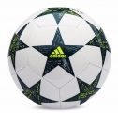 | AP0380 | FINALE16 MINI | ADIDAS | BALLON | HOMME |  |  | T00 A T14 | 12 |  | 0 |  | 12
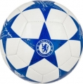 | AP0397 | FINALE16CFC MIN | ADIDAS | BALLON | HOMME |  |  | T00 A T14 | 20 |  | 0 |  | 20
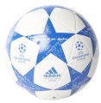 | AP0396 | FINALE16CFC CAP | ADIDAS | BALLON | HOMME |  |  | T00 A T14 | 10 |  | 0 |  |  |  |  | 10
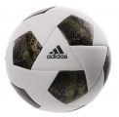 | B43351 | X GLIDER | ADIDAS | BALLON | HOMME |  |  | T00 A T14 | 3 |  | 0 |  |  |  |  | 3
 | F93741 | MESSIMINI | ADIDAS | BALLON | HOMME |  |  | T00 A T14 | 1 |  | 0 |  | 1
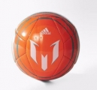 | M36936 | MESSIMINI10Q1 | ADIDAS | BALLON | HOMME |  |  | T00 A T14 | 1 |  | 0 |  | 1
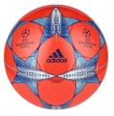 | S90226 | FIN15CAP | ADIDAS | BALLON | HOMME |  |  | T00 A T14 | 1 |  | 0 |  |  |  | 1
 | V42236 | BEACH REPLIQUE | ADIDAS | BALLON | HOMME |  |  | T00 A T14 | 1 |  | 0 |  |  |  | 1
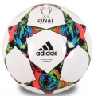 | M36922 | FINBERLINSPORT | ADIDAS | BALLON | HOMME |  |  | T00 A T14 | 1 |  | 0 |  |  |  | 1

